2_코드리뷰점검Tool 프로세스
AS - IS
① Code Reviewer
② Code Review

③Code Review 결과서 작성

TO-BE
② Code Review Tool → Code Review 결과서 작성
① Anyone

4_UI 설계
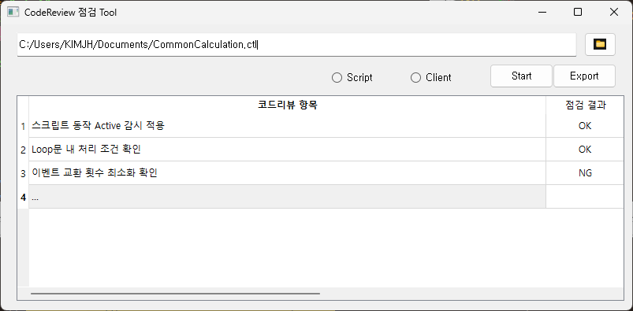

더블 클릭 시 상세 내용 팝업창 표시

6_기능별 Flow Chart
Loop문 처리 조건 확인
[공통] 함수 & Body 코드 분리
Body 코드에서 While문 체크
While문 내 delay 코드 누락 확인

* While문 pattern = 'while\s*\([^)]*\)\s*{'

while문 내의 블록의 코드는 삭제
* 블록 코드 Pattern = '(\b\w+\b)\s*\{' -> 블록안에 delay 삭제

개발 참고
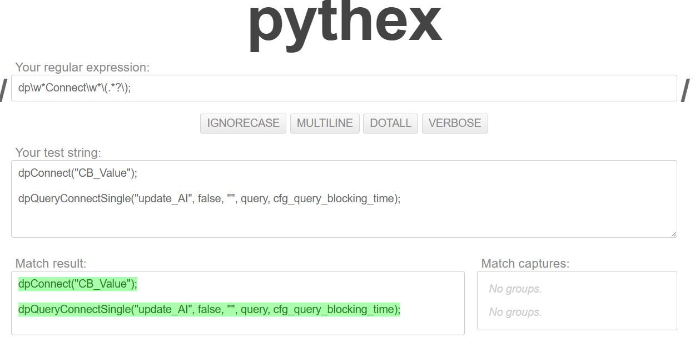
- Python 정규식 테스트

